Hoja2
Tasa | 19.44%
 | 0 | 1 | 2 | 3
Flujo Neto | -$1,000 | $250 | $500 | $750
Flujo Neto Descontado | -$1,000 | $209 | $350 | $440
VPN | -$0
TIR | 19.44%

Tasa | VPN
0.00% | $500
10.00% | $204
15.00% | $89
19.44% | -$0
20.00% | -$10
25.00% | -$96

ej1
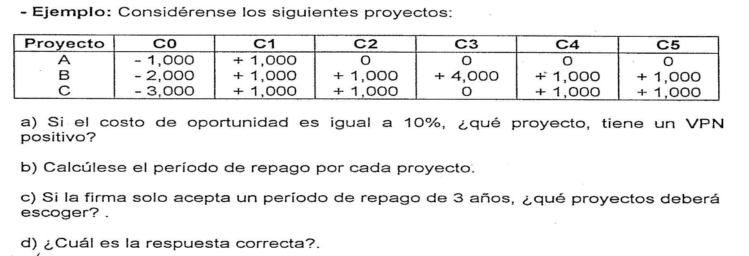
Perido | 0 | 1 | 2 | 3 | 4 | 5
Tasa | 10.0%
Factor de Descuento | 1.0000 | 0.9091 | 0.8264 | 0.7513 | 0.6830 | 0.6209

A | -$1,000 | $1,000 | $- | $- | $- | $-
Monto Descontado | -$1,000 | $909 | $- | $- | $- | $-
VPN | -$90.91
TIR | 0.00%
Pay Back (periodo) | 1

B | -$2,000 | $1,000 | $1,000 | $4,000 | $1,000 | $1,000
Monto Descontado | -$2,000 | $909 | $826 | $3,005 | $683 | $621
VPN | $4,044.73
TIR | 67.77%
Pay Back (periodo) | 2

C | -$3,000 | $1,000 | $1,000 | $- | $1,000 | $1,000
Monto Descontado | -$3,000 | $909 | $826 | $- | $683 | $621
VPN | $39.47
TIR | 10.52%
Pay Back (periodo) | 4

ej2
 |  |  |  |  | Tasa | VPN A | Tasa | VPN B
 |  |  |  |  | 0.00% | $12.00 | 0.00% | $29.00
 |  |  |  |  | 6.11% | $- | 10.00% | $3.91
 |  |  |  |  | 10.00% | -$6.54 | 11.91% | $-
 |  |  |  |  | 20.00% | -$20.37 | 20.00% | -$14.24

Periodos | 0 | 1 | 2 | 3
Tasa | 10.0%
Factor de Descuento | 1.0000 | 0.9091 | 0.8264 | 0.7513

A | -$100.00 | $40.00 | $40.00 | $32.00
Monto Descontado | -$100.00 | $36.36 | $33.06 | $24.04
VPN | -$6.54
TIR | 6.11%

B | -$100.00 | $30.00 | $30.00 | $69.00
Monto Descontado | -$100.00 | $27.27 | $24.79 | $51.84
VPN | $3.91
TIR | 11.91%

ej2 (2)
 |  |  |  |  | Tasa | VPN A | VPN B
 |  |  |  |  | 0.00% | $12.00 | $29.00
 |  |  |  |  | 10.00% | -$6.54 | $3.91
 |  |  |  |  | 20.00% | -$20.37 | -$14.24

Periodos | 0 | 1 | 2 | 3
Tasa | 10.0%
Factor de Descuento | 1.0000 | 0.9091 | 0.8264 | 0.7513

A | -$100.00 | $40.00 | $40.00 | $32.00
Monto Descontado | -$100.00 | $36.36 | $33.06 | $24.04
VPN | -$6.54
TIR | 6.11%

B | -$100.00 | $30.00 | $30.00 | $69.00
Monto Descontado | -$100.00 | $27.27 | $24.79 | $51.84
VPN | $3.91
TIR | 11.91%

Firma México
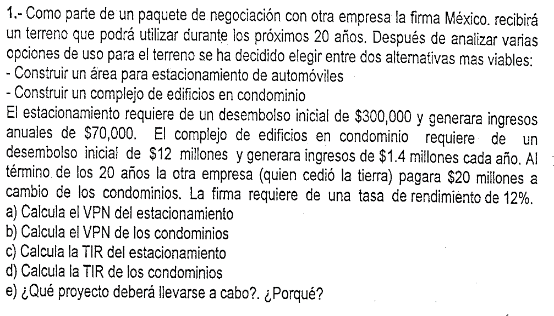

 | Costo de Oportunidad | 12.00%

 | ESTACIONAMIENTO | 0 | 1 | 2 | 3 | 4 | 5 | 6 | 7 | 8 | 9 | 10 | 11 | 12 | 13 | 14 | 15 | 16 | 17 | 18 | 19 | 20
 |  | -$300,000 | $70,000 | $70,000 | $70,000 | $70,000 | $70,000 | $70,000 | $70,000 | $70,000 | $70,000 | $70,000 | $70,000 | $70,000 | $70,000 | $70,000 | $70,000 | $70,000 | $70,000 | $70,000 | $70,000 | $70,000
VPN | $222,861 | -$300,000 | $62,500 | $55,804 | $49,825 | $44,486 | $39,720 | $35,464 | $31,664 | $28,272 | $25,243 | $22,538 | $20,123 | $17,967 | $16,042 | $14,323 | $12,789 | $11,419 | $10,195 | $9,103 | $8,127 | $7,257
TIR | 22.96%
VPN / I | 0.74
VPN (Excel) | $222,861

 | CONDOMINIOS | 0 | 1 | 2 | 3 | 4 | 5 | 6 | 7 | 8 | 9 | 10 | 11 | 12 | 13 | 14 | 15 | 16 | 17 | 18 | 19 | 20
 |  | -$12,000,000 | $1,400,000 | $1,400,000 | $1,400,000 | $1,400,000 | $1,400,000 | $1,400,000 | $1,400,000 | $1,400,000 | $1,400,000 | $1,400,000 | $1,400,000 | $1,400,000 | $1,400,000 | $1,400,000 | $1,400,000 | $1,400,000 | $1,400,000 | $1,400,000 | $1,400,000 | $21,400,000
VPN | $530,556 | -$12,000,000 | $1,250,000 | $1,116,071 | $996,492 | $889,725 | $794,398 | $709,284 | $633,289 | $565,437 | $504,854 | $450,763 | $402,467 | $359,345 | $320,844 | $286,468 | $255,775 | $228,370 | $203,902 | $182,055 | $162,549 | $2,218,469
TIR | 12.54%
VPN / I | 0.04
VPN (Excel) | $530,556

Neponuceno
 | Costo de Oportinidad | 14.0%
 | Por si mismo | 0 | 1 | 2 | 3 | 4 | 5 | 6 | 7
 |  | -$500,000 | $300,000 | $300,000 | $300,000 | $300,000 | $300,000 | $1,300,000
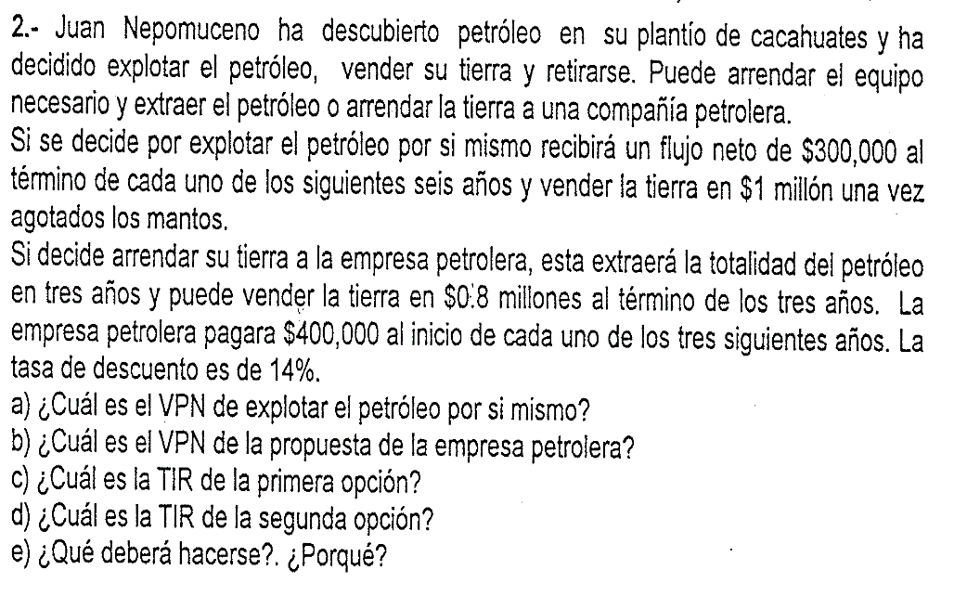
VPN | $1,122,187 | -$500,000 | $263,158 | $230,840 | $202,491 | $177,624 | $155,811 | $592,263
TIR | 63.51%
VPN / I | 2.24

 | Por si mismo | 0 | 1 | 2 | 3 | 4 | 5 | 6 | 7
 |  | -$500,000 | $300,000 | $300,000 | $300,000 | $300,000 | $300,000 | $300,000 | $1,000,000
VPN | $1,066,238 | -$500,000 | $263,158 | $230,840 | $202,491 | $177,624 | $155,811 | $136,676 | $399,637
TIR | 60.90%
VPN / I | 2.13

 | Empresa (Anticipada) | 0 | 1 | 2 | 3 | 4 | 5 | 6 | 7
 |  | -$100,000 | $400,000 | $400,000 | $800,000
VPN | $1,098,641 | -$100,000 | $350,877 | $307,787 | $539,977
TIR | 409.36%
VPN / I | 10.99

En ambos casos invierte $500,000 en permisos.
 | Empresa (Vencida) | 0 | 1 | 2 | 3 | 4 | 5 | 6 | 7
 |  | -$500,000 | $400,000 | $400,000 | $400,000 | $800,000
VPN | $902,317 | -$500,000 | $350,877 | $307,787 | $269,989 | $473,664
TIR | 78.28%
VPN / I | 1.80

 | Empresa (Vencida) | 0 | 1 | 2 | 3 | 4 | 5 | 6 | 7
 |  | -$500,000 | $400,000 | $400,000 | $1,200,000
VPN | $968,630 | -$500,000 | $350,877 | $307,787 | $809,966
TIR | 89.27%
VPN / I | 1.94

Concreto
Una empresa que produce concreto estudia la conveniencia de poner un punto de venta en el sureste de la ciudad.
El precio de adquisición del nuevo punto es de $270,000 que incluye: terreno $80,000 y de la planta de concreto $120,000 (propia) además se debe ejecutar obras adicionales por un monto de $70,000. Se considera que la vida útil de 10 años y el periodo cero se realizan las inversiones. Se estima que al término de este plazo el terreno tenga un valor de $100,000 y que las edificaciones tendrán un valor residual de cero.
La capacidad de producción es de 170 M3, a un precio de $800 por M3, considerar que el primer año se vende el 50%, el segundo el 60%, el tercer el 70% y a partir del cuarto año se vende el 100%. El costo de producción variable es de $70,000 anuales y los gastos fijos son de $4,000 anuales. En el segundo año, se realiza una inversión por $20,000 para la compra de un camión. Se le pide:
1) Realice el Fuljo del Proyecto.
2) Grafique los flujos del proyecto.
3) Realice el VPN, TIR y Valor de Rescate.

Tasa | 10%
Terreno | $80,000
Planta | $120,000
Adecuacciones | $70,000
Inversión | $270,000

Camión (año 2) | $20,000

Valor de Rescate | $100,000

Capacidad de Producción | 170 | M3
Ventas 1er. Año | 50%
Ventas 1er. Año | 60%
Ventas 1er. Año | 70%
Ventas del 4to. Al 10mo. | 100%
Precio / M3 | $800
Costo Variable | $70,000
Costo Fijo | $4,000

Concepto / Periodo | 0 | 1 | 2 | 3 | 4 | 5 | 6 | 7 | 8 | 9 | 10
Inversión | -$270,000 |  | -$20,000
Ingresos |  | $68,000 | $81,600 | $95,200 | $136,000 | $136,000 | $136,000 | $136,000 | $136,000 | $136,000 | $136,000
Costos |  | $39,000 | $46,000 | $53,000 | $74,000 | $74,000 | $74,000 | $74,000 | $74,000 | $74,000 | $74,000
Variable |  | $35,000 | $42,000 | $49,000 | $70,000 | $70,000 | $70,000 | $70,000 | $70,000 | $70,000 | $70,000
Fijo |  | $4,000 | $4,000 | $4,000 | $4,000 | $4,000 | $4,000 | $4,000 | $4,000 | $4,000 | $4,000
Valor de Rescate |  |  |  |  |  |  |  |  |  |  | $100,000
Flujo neto | -$270,000 | $29,000 | $15,600 | $42,200 | $62,000 | $62,000 | $62,000 | $62,000 | $62,000 | $62,000 | $162,000
Flujo neto descontado | -270,000 | 26,364 | 12,893 | 31,705 | 42,347 | 38,497 | 34,997 | 31,816 | 28,923 | 26,294 | 62,458
VPN | 66,294
TIR | 14.17%
PAYBACK | Año 6
PAYBACK | -$270,000 | -$241,000 | -$225,400 | -$183,200 | -$121,200 | -$59,200 | 2,800 | $64,800 | $126,800 | $188,800 | $350,800

